Pruebas Unitarias


PRUEBAS UNITARIAS

DATOS GENERALES
JIRA
Responsable QA | Martin Rodriguez
Fecha Inicio | 2026-07-12
Fecha Fin | 2026-07-12
Jefe Proyecto que Aprueba
Objetivo | Validacion desarrollo.
Solución | Se migraron los servicios desde Procedimientos almacenados a Java

DETALLE DE LAS PRUEBAS
ID | Descripción de la Prueba | Pasos de la Prueba | Resultado Esperado | Resultado Obtenido | Estado Final
Caso 1 | Prueba Crear Grupo Activos | Ingresar a Optimus y dirigirse al mantenedor de Modelos Comerciales. | El Grupo Activo se crea de manera correcta y se visualiza. | OK | OK
 |  | Abrir ventana de "Grupo de Activos", luego click en "Crear". Rellenar campos en rojo, el codigo no puede estar repetido.
 |  | Chequear correcta creacion del Plantilla producto.

Caso 2 | Prueba Crear Grupo Activo Detalle | Ingresar a Optimus y dirigirse al mantenedor de Modelos Comerciales. | El Detalle se crea de manera correcta y se visualiza. | OK | OK
 |  | Abrir ventana de "Grupo de Activos", luego ingresar un Codigo y click en buscar.
 |  | Dar click en Agregar Detalle, rellenar campos en rojo y click en Aceptar.
 |  | Chequear correcta creacion del detalle

Caso 1
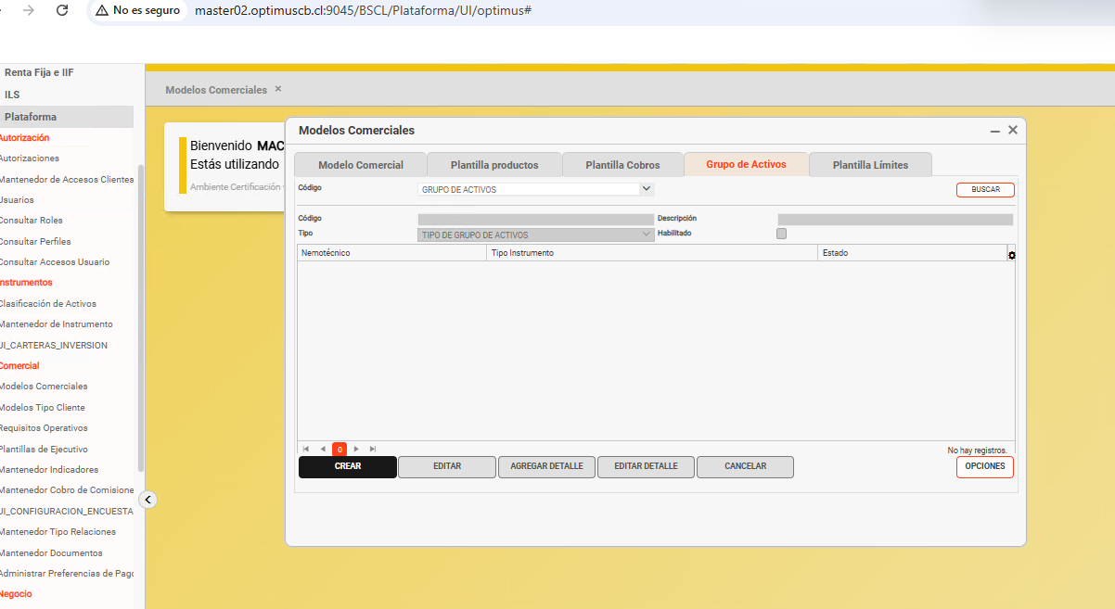

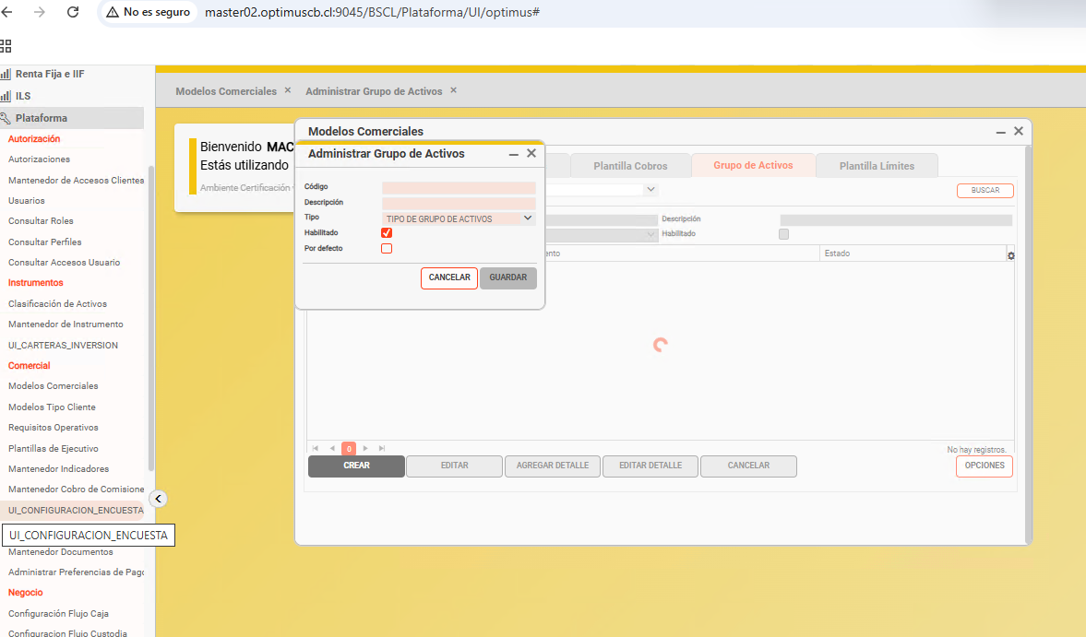

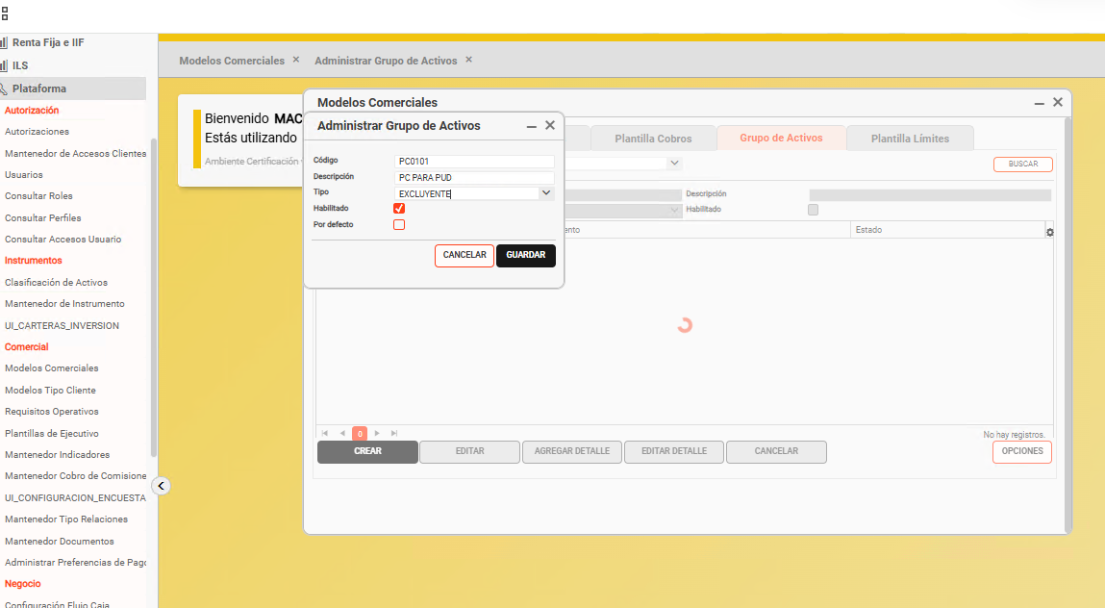

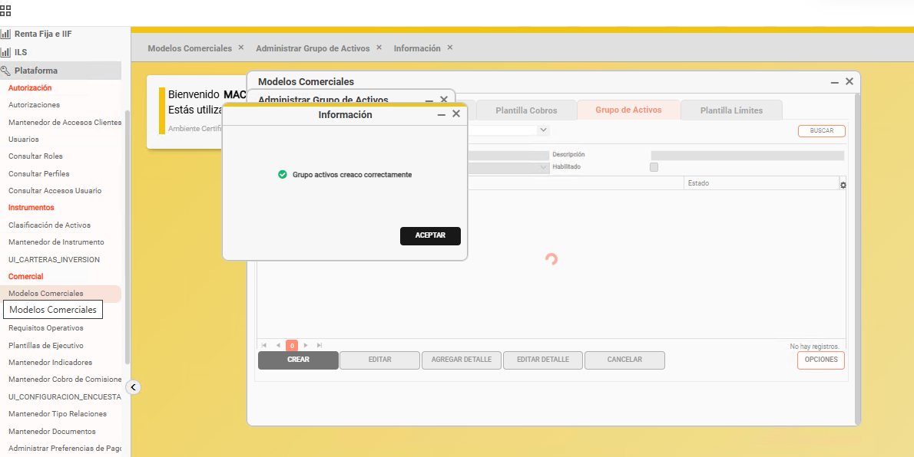

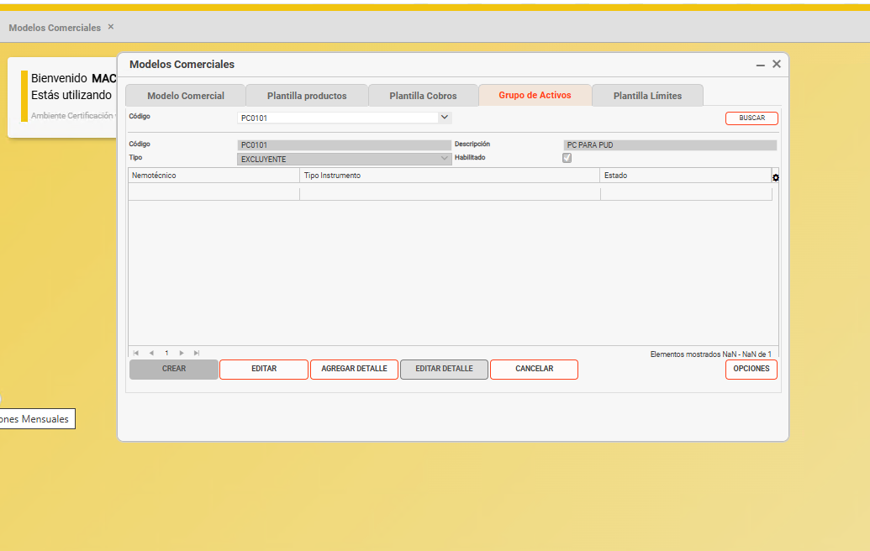

Caso 2
